Instruktioner
Artikelmall för E-Procurement
Denna mall används för inläsning av artikelinformation för Unit4 E-Procurement. Artikelinformationen fylls i fliken 'Artiklar' och valideras sedan enkellt
genom att klicka på Unit4 loggan. Viss validering sker löpande genom val i definierad lista. Notera att valideringen är av teknisk karaktär - exempelvis
valideras UNSPSC kod utifrån att koden är 8-ställig, ej att den är giltig eller rätt klassificerad.
Valideringsfunktionaliteten nyttjar makrofunktionalitet och kräver därför att denna är påslagen. Valideringen är viktig för att säkerställa att prislistan
kan läsas in i kundens beställningsstöd - det är möjligt att nyttja mallen utan valideringsfunktionaliteten - men det är ej rekommenderat och kan i värsta
fall betyda att prislistan ej kan läsas in.

Fliken Artiklar med markerad valideringsfunktion (klicka på loggan)

Förutom valideringsfunktionaliteten och snabbinstruktionen per kolumn som ses på bilden ovan är det möjligt att klicka på kolumnnamnet för att hoppa
direkt till relevant rad i fliken 'Fältformat' där samtliga kolumners syfte beskrivas i detalj. Texten * obl. ovan en kolumn betyder att den kolumnen måste
ifyllas för att katalogen skall uppfylla tekniska samt ev. kundspecifika krav på innehållet.

Notera att det ej är tillåtet att plocka bort kolumner - det är däremot helt ok att dölja kolumner för att lättare få överblick över katalogen. Bort-
plockade eller flyttade kolumner betyder att validering/inläsning av prislistan ej är möjlig för kunden.

Katalogkvalité - en framgångsfaktor för både kund och leverantör
En katalog som uppfyller alla tekniska krav genom data i obligatoriska kolumner är oftast ganska långt ifrån den kvalité som krävs för ehandel. Det är
väldigt viktigt att beställaren får så mycket och så bra information som möjligt - samtidigt som det är ett problem med bristande artikelmarkeringar
och kompletterande information som t.ex. bilder, länkar och synonymer.

Det är därför starkt rekommenderat att alltid försöka uppnå så bra kvalité som möjligt - risken är annars att beställaren inte hittar
artiklarna eller känner sig för osäker för att lägga en beställning.

UNSPSC-kod spelar en viktig roll i samband med sökning samt för kundens uppföljning av inköp och det är viktigt att denna anges så exakt som möjigt.

Många av Unit4s kunder har ett stort miljöengagemang och därför vill vi specifikt lyfta fram vikten av att leverantörens sortiment har
rätt miljömärkning i katalogen. Miljömärkningen hanteras genom artikelmarkering enligt SFTI standard. För ytterligare information se instruktion under
fliken 'Fältformat' eller på branchsorganet GS1:s hemsida: http://gs1.se/sv/Elektronisk-handel/Affarsprocesser/Kodlistor/T0142-Artikelmarkeringar/

Exempel på sökresultat i Unit4 E-Procurement

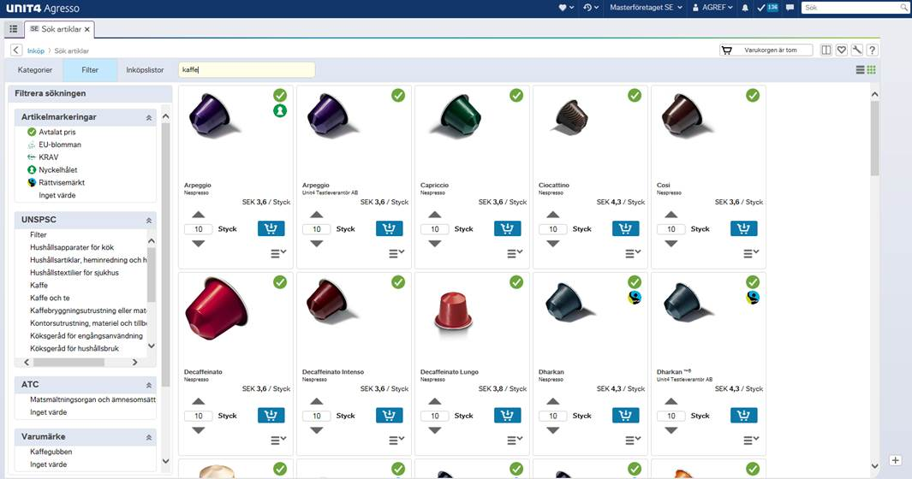

Träfflistan i Unit4 E-Procurement med synliga artikelmärkningar

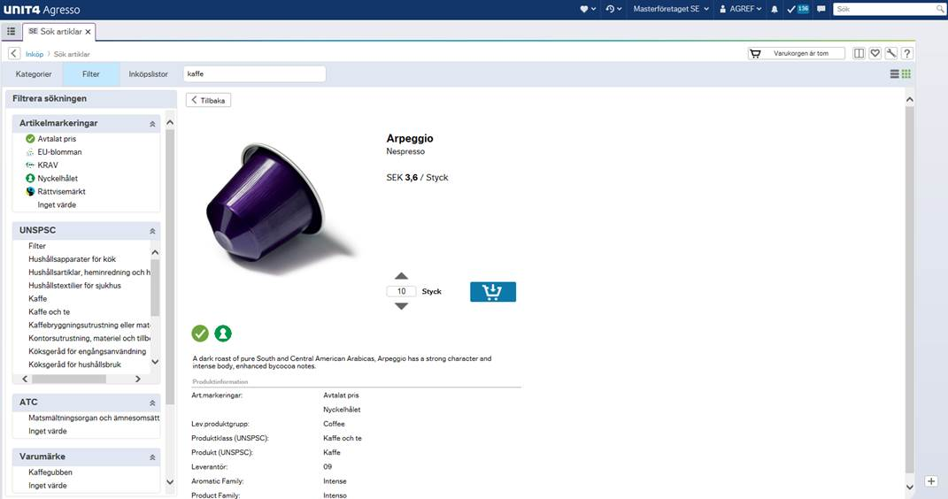

Artikeldetaljer i Unit4 E-Procurement - beställaren måste få tillräckligt med information för att känna sig säker i sitt val (kvalité)

Övrig information
Denna artikelmall beskriver Unit4 Business Worlds standard för elektroniska prislistor. Mallen är ej lämpad för mycket stora prislistor eller som masterdata
källa. Ifall man som leverantör upptäcker ett tekniskt fel måste man i första hand kontakta sin kund som vid behov kan förmedla support.

Artikelmallen används på eget ansvar - det är viktigt att beakta instruktioner och spara ofta. Validering av prislistan kan låsa äldre datorer medans
den pågår.

Det rekommenderas att nyttja Excel 2007 eller senare med alla säkerhetsuppdateringar. Kombatibilitet med tidigare Excel versioner garanteras ej.
Notera även att valideringen är baserat på Vbscript (beroende mot Windows operativsystemet) varför stöd för Excel/Office på mac-plattformen inte heller kan garanteras.

Versionshantering
Version: 2.4 (Initial) - uppgraderat design, validering och buggfixar, bakåtkompatibel med 2.2+.
Version: 3.0 - avtal och till/från datum obligatoriska, buggfixar.
Version: 3.1 - rebranding, antal i förpackning utökat till 6 tecken, temperaturfält accepterar nu negativa värden, UNSPSC-validering från lista borttagen, buggfixar.
Version: 20150610 - Förtydligande avseende att enbart teckenuppsättning enligt ISO-8859-1 stöds.
Version: 20151030 - Buggfixar validering och utökning av automatiserat rensning av oönskade tecken som kan stoppa inläsning.
Version: 20151201 - Kvantiteter relaterat till beställningsmängder accepterar nu decimaltal.

